GBT 97.2
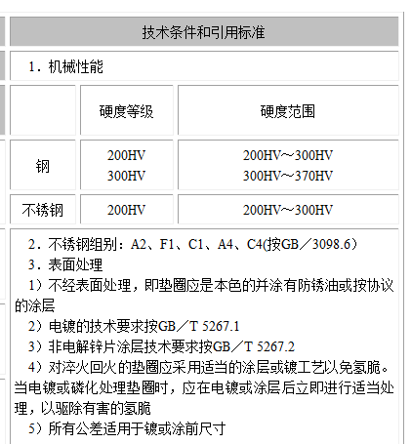
 | 公称 | 内径 | 外径 | 厚度
优选 | 5 | 5.3 | 10 | 1
优选 | 6 | 6.4 | 12 | 1.6
优选 | 8 | 8.4 | 16 | 1.6
优选 | 10 | 10.5 | 20 | 2
优选 | 12 | 13 | 24 | 2.5
非优选 | 14 | 15 | 28 | 2.5
优选 | 16 | 17 | 30 | 3
非优选 | 18 | 19 | 34 | 3
优选 | 20 | 21 | 37 | 3
非优选 | 22 | 23 | 39 | 3
优选 | 24 | 25 | 44 | 4
非优选 | 27 | 28 | 50 | 4
优选 | 30 | 31 | 56 | 4
非优选 | 33 | 34 | 60 | 5
优选 | 36 | 37 | 66 | 5
非优选 | 39 | 42 | 72 | 6
优选 | 42 | 45 | 78 | 8
非优选 | 45 | 48 | 85 | 8
优选 | 48 | 52 | 92 | 8
非优选 | 52 | 56 | 98 | 8
优选 | 56 | 62 | 105 | 10
非优选 | 60 | 66 | 110 | 10
优选 | 64 | 70 | 115 | 10

GBT 93
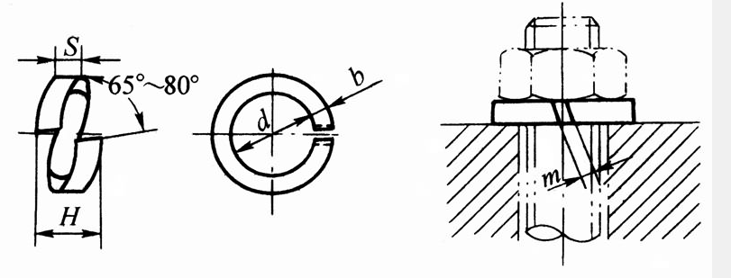
 | 公称 | dmin | S公称 | b公称
 | 2 | 2.1 | 0.5 | 0.5
 | 2.5 | 2.6 | 0.65 | 0.65
 | 3 | 3.1 | 0.8 | 0.8
 | 4 | 4.1 | 1.1 | 1.1
优选 | 5 | 5.1 | 1.3 | 1.3
优选 | 6 | 6.1 | 1.6 | 1.6
优选 | 8 | 8.1 | 2.1 | 2.1
优选 | 10 | 10.2 | 2.6 | 2.6
优选 | 12 | 12.2 | 3.1 | 3.1
非优选 | 14 | 14.2 | 3.6 | 3.6
优选 | 16 | 16.2 | 4.1 | 4.1
非优选 | 18 | 18.2 | 4.5 | 4.5
优选 | 20 | 20.2 | 5 | 5
非优选 | 22 | 22.5 | 5.5 | 5.5
优选 | 24 | 24.5 | 6 | 6
非优选 | 27 | 27.5 | 6.8 | 6.8
优选 | 30 | 30.5 | 7.5 | 7.5
非优选 | 33 | 33.5 | 8.5 | 8.5
优选 | 36 | 36.5 | 9 | 9
非优选 | 39 | 39.5 | 10 | 10
优选 | 42 | 42.5 | 10.5 | 10.5
非优选 | 45 | 45.5 | 11 | 11
优选 | 48 | 48.5 | 12 | 12
非优选 | 52
优选 | 56
非优选 | 60
优选 | 64

GBT 6170
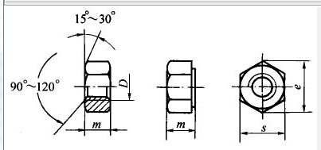
 | 公称 | 螺纹规格(6H)|D×P | e min | s|max | s|min | mmax
 | 1.6 | - | 3.41 | 3.2 | 3.02 | 1.3
 | 2 | - | 4.32 | 4 | 3.82 | 1.6
 | 2.5 | - | 5.45 | 5 | 4.82 | 2
 | 3 | - | 6.01 | 5.5 | 5.32 | 2.4
 | 3.5 | - | 6.58 | 6 | 5.82 | 2.8
 | 4 | - | 7.66 | 7 | 6.78 | 3.2
优选 | 5 | - | 8.79 | 8 | 7.78 | 4.7
优选 | 6 | - | 11.05 | 10 | 9.78 | 5.2
优选 | 8 | M8×1 | 14.38 | 13 | 12.73 | 6.8
优选 | 10 | M10×1 (M10×1.25) | 17.77 | 16 | 15.73 | 8.4
优选 | 12 | M12×1.5 (M12×1.25) | 20.03 | 18 | 17.73 | 10.8
非优选 | 14 | (M14×1.5) | 23 | 21 | 20.67 | 12.8
优选 | 16 | M16×1.5 | 26.75 | 24 | 23.67 | 14.8
非优选 | 18 | (M18×1.5) | 29.56 | 27 | 26.16 | 15.8
优选 | 20 | (M20×2) M20×1.5 | 32.95 | 30 | 29.16 | 18
非优选 | 22 | (M22×1.5) | 37.29 | 34 | 33 | 19.4
优选 | 24 | M24×2 | 39.55 | 36 | 35 | 21.5
非优选 | 27 | (M27×2) | 45.2 | 41 | 40 | 23.8
优选 | 30 | M30×2 | 50.85 | 46 | 45 | 25.6
非优选 | 33 | (M33×2) | 55.37 | 50 | 49 | 28.7
优选 | 36 | M36×3 | 60.79 | 55 | 53.8 | 31
非优选 | 39 | (M39×3) | 66.44 | 60 | 58.8 | 33.4
优选 | 42 | M42×3 | 72.02 | 65 | 63.1 | 34
非优选 | 45 | (M45×3) | 76.95 | 70 | 68.1 | 36
优选 | 48 | M48×3 | 83.6 | 75 | 73.1 | 38
非优选 | 52 | (M52×4) | 88.25 | 80 | 78.1 | 42
优选 | 56 | M56×4 | 93.56 | 85 | 82.8 | 45
非优选 | 60 | (M60×4) | 99.21 | 90 | 87.8 | 48
优选 | 64 | M64×4 | 104.86 | 95 | 92.8 | 51

拧入深度
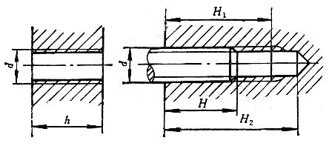
粗牙螺纹、螺钉的拧入深度、攻螺纹深度和钻孔深度
 |  | 通孔 | 盲孔
 | 公称直径d | 拧入深度h | 拧入深度H | 攻螺纹深度H1 | 钻孔深度H2
钢或青铜 | 3 | 4 | 3 | 4 | 7
铸铁 | 3 | 6 | 5 | 6 | 9
钢或青铜 | 4 | 5.5 | 4 | 5.5 | 9
铸铁 | 4 | 8 | 6 | 7.5 | 11
钢或青铜 | 5 | 7 | 5 | 7 | 11
铸铁 | 5 | 10 | 8 | 10 | 14
钢或青铜 | 6 | 8 | 6 | 8 | 13
铸铁 | 6 | 12 | 10 | 12 | 17
钢或青铜 | 8 | 10 | 8 | 10 | 16
铸铁 | 8 | 15 | 12 | 14 | 20
钢或青铜 | 10 | 12 | 10 | 13 | 20
铸铁 | 10 | 18 | 15 | 18 | 25
钢或青铜 | 12 | 15 | 12 | 15 | 24
铸铁 | 12 | 22 | 18 | 21 | 30
钢或青铜 | 16 | 20 | 16 | 20 | 30
铸铁 | 16 | 28 | 24 | 28 | 33
钢或青铜 | 20 | 25 | 20 | 24 | 36
铸铁 | 20 | 35 | 30 | 35 | 47
钢或青铜 | 24 | 30 | 24 | 30 | 44
铸铁 | 24 | 42 | 35 | 42 | 55
钢或青铜 | 30 | 36 | 30 | 36 | 52
铸铁 | 30 | 50 | 45 | 52 | 68
钢或青铜 | 36 | 45 | 36 | 44 | 62
铸铁 | 36 | 65 | 55 | 64 | 82
钢或青铜 | 42 | 50 | 42 | 50 | 72
铸铁 | 42 | 75 | 65 | 74 | 95
钢或青铜 | 48 | 60 | 48 | 58 | 82
铸铁 | 48 | 85 | 75 | 85 | 108

